スポンサー公告
ファクトリー・クリンシステムがお届けする 食品安全JFS-システムのe-ラニング いつでもどこでもあなたをサポートします
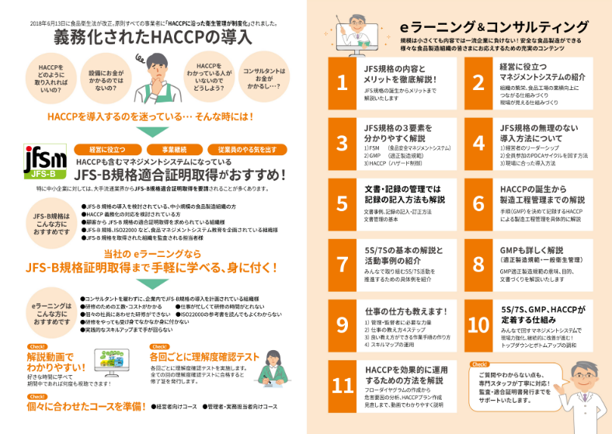

弊社の e ラーニングは、パソコンやタブレット・スマートフォンでも見られます。 契約期間内であれば、何度でも繰り返し見ることが可能です。 画像で見て、解説を耳で聞くので、理解しやすいです。 ただ視聴するだけではなく、具体的にどのような仕組みを作ればよいか、文書の作り方の事例も 解説してあり、わかりやすいです。 弊社では、これらのコンサルティング、e ラーニングはもとより、監査においても、工場経験者が、 工場の立場に立って、助言し、不適合に対しては指導いたしております。 (株)ファクトリー・クリーンシステムは、コンサルティングから監査・適合証明書発行からその後の 維持・更新までしっかり支援します。

50 ノロウイルス関連情報
ノロウイルス指数平年同等 散発事故発生 |  |  |  |  |  |  |  | 出典:東京都感染症情報センター
 |  |  |  |  |  |  |  | （最近５年間の週値の比較） ノロウイルスの感染周期は4年ですね 前回は2018年
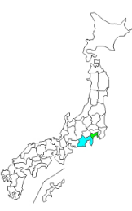
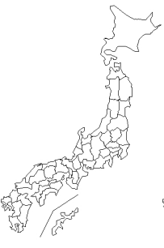
東京都は レベル 3 全国平均 (レベル3) 6.48

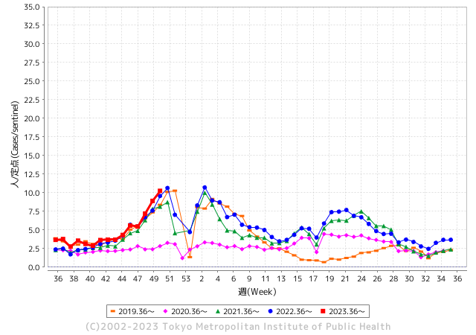
ノロウイルスのピークは
11-12月です。

 |  |  |  |  |  |  |  |  |  |  |  | レベル5

 |  |  |  |  |  |  |  |  |  |  |  | レベル4

 |  |  |  |  |  |  |  |  |  |  |  | レベル3

 |  |  |  |  |  |  |  |  |  |  |  | レベル2
GⅡ 49週9例 |  |  |  |  | GⅡ 50週 0例 |  |  |  |  |  |  | レベル1
地方衛生研究所情報 |  |  | 傾向 |  | 出典：地方衛生研究所ネットワーク
★数年間で二番目に高い比率でノロウイルス終息か |  |  |  |  |  |  |  | http://idsc.tokyo-eiken.go.jp/diseases/gastro/gastro/
 |  |  |  | 流行警報 | 警戒警報
 | 2023-12-24 |  | 低散発 | 定点観測値 |  | ▲:減少 | 今週のニュース（Noroｖｉｒｕｓ） (12/18-12/24)
先週
今週
都道府県名 | 流行 ☆増加 ★減少☆★1つで約1ポイント |  |  | 2023/49週 | 2023/50週 | 対前週 | 大量発症事故（業種／内容） 今週 , 先週 |  |  |  | ニュースソース | 日時
北海道 | ☆ |  |  | 2.04 | 2.37 | 0.33 |  |  |  |  |  |  | 北海道
青森県 | ☆ |  |  | 3.71 | 5.05 | 1.34 | 黒石市の飲食店が提供した弁当が原因のノロウイルスによる食中毒が発生しました。食中毒が発生したのは黒石市の飲食店 居酒屋 秀です。青森県によりますと、１２月４日から７日に掛けてこの店で製造した弁当を食べた８人に下痢や発熱などの症状が出ました。患者と店の従業員からノロウイルスが検出されたことや診察した医師から食中毒の届け出があったことなどから弁当が原因の食中毒と断定しました。患者は全員快復に向かっているということです。 |  |  |  | 青森放送 | 2023/12/168 | 青森県
岩手県 | ★ |  |  | 4.9 | 4.43 | ▲ 0.47 | 感染経路を調べたところ、排せつ後の手洗いの一部に不十分な点があったとして、この施設に対して再度手洗いの徹底と消毒方法の確認を行い、二次感染予防対策について指導したということです。感染性胃腸炎は細菌性の場合とノロウイルスなどウイルス性の2種類があり、主に下痢や嘔吐、腹痛、吐き気の症状があります。 |  |  |  | 岩手放送 | 2023-12-18 | 岩手県
宮城県 | ☆ |  |  | 2.69 | 3.36 | 0.67 |  |  |  |  |  |  | 宮城県
秋田県 | ☆ |  |  | 3.12 | 3.15 | 0.03 |  |  |  |  |  |  | 秋田県
山形県 | ☆ |  |  | 3.68 | 4.64 | 0.96 |  |  |  |  |  |  | 山形県
福島県 | ★ |  |  | 1.96 | 1.92 | ▲ 0.04 |  |  |  |  |  |  | 福島県
茨城県 | ☆ |  |  | 3.64 | 4.69 | 1.05 |  |  |  |  |  |  | 茨城県
栃木県 | ☆ |  |  | 4.6 | 5.67 | 1.07 | 県保健福祉部は18日、県北健康福祉センター管内の認定こども園でノロウイルスを原因とする感染性胃腸炎が集団発生し、園児ら30人が感染したと発表した。 |  |  |  | 下野新聞 | 2023-12-19 | 栃木県
群馬県 | ☆ |  |  | 5.46 | 5.76 | 0.30 | ・渋川市の飲食店が作ったサンドイッチを食べた４６人が吐き気や腹痛などの症状を訴え、その後、ノロウイルスが検出されました。 サンドイッチは高崎市の事業所が開いた会議で配られたもので、県は食中毒と断定し、製造した飲食店を２２日から３日間の営業停止処分にしました。 営業停止処分となったのは、渋川市の飲食店、「サンドイッチハウス ピクルス」です。さ一部の客と従業員からノロウイルスが検出されたと発表した。 ・群馬県は23日、太田市飯田町の居酒屋「味工房 夢太郎」が提供した宴会料理を食べた20～60代の男女計22人が下痢や嘔吐、発熱などの症状を訴え、一部の客と従業員からノロウイルスが検出されたと発表した。県は同店が原因の食中毒と断定し、25日まで3日間の営業停止処分とした。 |  |  |  | NHK 上毛新聞 | 2023/12/22 2023/12/23 | 群馬県
埼玉県 | ☆ |  |  | 8.29 | 9.01 | 0.72 | さいたま市は19日、同市大宮区北袋町の飲食店「セナラ大宮店」で食事をした25人から、ノロウイルスが検出されたと発表した。市は同日、食品衛生法に基づき同店を2日間の営業停止処分とした。 市生活衛生課によると、10日に同店を利用した10歳未満から50代の38人が下痢や腹痛、嘔吐（おうと）などの症状を訴えた。発症者は同店でカルビやロースなどの焼き肉を食べていた。 |  |  |  | 埼玉新聞 | 2023-12-20 | 埼玉県
千葉県 | ☆ |  |  | 6.96 | 7.45 | 0.49 | 千葉県によりますと、市川市の公立小学校では、今月１８日から２０日にかけて、児童と教職員が相次いでおう吐や腹痛の症状を訴えました。当初は特定のクラスの児童が中心でしたが、徐々に同様の症状を訴える児童や教職員が増加し、２２日までにすべての学年の児童７２人と、教職員５人のあわせて７７人に症状が出ているということです。保健所が調べたところ、児童などの検体からノロウイルスが検出され、保健所はノロウイルスによる感染性胃腸炎の集団発生と判断しました。 |  |  |  | NHK放送センター | 2023-12-22 | 千葉県
東京都 | ☆ |  |  | 8.91 | 10.25 | 1.34 | 営業停止の処分を受けたのは、中央区にある「中華居酒屋 彩味園 茅場町店」です。 東京都によりますと、今月8日にこの店でコース料理を食べた39人から、下痢やおう吐、発熱などの症状が出たとの連絡があったということです。いずれも症状は軽く、回復傾向にあるということですが、症状を訴えた人や従業員の便から「ノロウイルス」が検出されたということです。 |  |  |  | TBS | 2023-12-20 | 東京都
神奈川県 | ☆ |  |  | 7.59 | 8.62 | 1.03 | 患者の共通食が当該施設で調理提供された食事に限定されたこと、患者及び従事者の便から食中毒の病因物質であるノロウイルスが検出されたこと、患者の主症状及び潜伏期間がノロウイルスによるものと一致したこと、医師から「食中毒患者等届出票」が提出されたことから、保健所ではこの飲食店が調理提供した食事を原因とする食中毒と決定した。 |  |  |  | 藤沢市公表 | 2023-12-11 | 神奈川県
新潟県 | ★ |  |  | 3.67 | 3.29 | ▲ 0.38 |  |  |  |  |  |  | 新潟県
富山県 | ☆ |  |  | 6.48 | 6.9 | 0.42 |  |  |  |  |  |  | 富山県
石川県 | ☆ |  |  | 8.17 | 8.41 | 0.24 |  |  |  |  |  |  | 石川県
福井県 | ★★ |  |  | 9 | 7.24 | ▲ 1.76 |  |  |  |  |  |  | 福井県
山梨県 | ★ |  |  | 9.17 | 8.46 | ▲ 0.71 | 市が調査した結果、複数からノロウイルスが検出されました。共通の食事が、メイプルランチが調理・販売した弁当に限られるため、市はこの店が提供した弁当が原因の食中毒と断定しました。患者は、12月12日に日替わり弁当などを食べた9つの事業所の計107人のうち、23人に上ります。 |  |  |  | テレビ山梨 | 2023-12-16 | 山梨県
長野県 | ★ |  |  | 3.41 | 3.39 | ▲ 0.02 |  |  |  |  |  |  | 長野県
岐阜県 | ★ |  |  | 3.43 | 3.32 | ▲ 0.11 | 山県市の障がい者支援施設で集団食中毒が発生し、岐阜保健所本巣・山県センターは１４日、施設内で食事を提供した業者を営業禁止処分としました。 県生活衛生課によりますと、１２月８日、山県市大桑の障がい者支援施設「あしたの会自然の家」で給食を食べた施設の利用者や職員８３人のうち、２２～６４歳の男女計３２人が下痢や嘔吐などの症状を訴えました。 |  |  |  | 岐阜デジタル | 2023-12-14 | 岐阜県
静岡県 | ★ |  |  | 6.39 | 6.38 | ▲ 0.01 |  |  |  |  |  |  | 静岡県
愛知県 | ☆ |  |  | 5.04 | 5.28 | 0.24 | 食中毒が発生したのは、熱田区波寄町の飲食店「東北商店金山東口店」です。 名古屋市によりますと、今月14日と16日にこの店で食事をした2つのグループの合計66人のうち、41人が下痢や嘔吐などの症状を訴えたということです。 保健所が調べたところ、客と調理スタッフ合わせて8人からノロウイルスが検出され、保健所はこの店で食中毒が発生したと断定し、20日付けで、営業禁止処分としました。 |  |  |  | CBC放送 | 2023-12-21 | 愛知県
三重県 | ☆ |  |  | 4.29 | 4.89 | 0.60 |  |  |  |  |  |  | 三重県
滋賀県 | ☆ |  |  | 5.81 | 6.83 | 1.02 |  |  |  |  |  |  | 滋賀県
京都府 | ☆ |  |  | 3.83 | 4.38 | 0.55 |  |  |  |  |  |  | 京都府
大阪府 | ☆ |  |  | 5.25 | 5.5 | 0.25 | 日本料理 大屋 枚方市川原町11番18号 食品衛生法第6条第3号違反 営業停止1日間 ・病院物質 ノロウイルス ・原因食品 令和5年12月12日に当該施設で提供された食事 ・患者数 15名（12月19日時点） |  |  |  | 枚方市公表 | 2023-12-19 | 大阪府
兵庫県 | ★ |  |  | 6.65 | 6.6 | ▲ 0.05 |  |  |  |  |  |  | 兵庫県
奈良県 | ★ |  |  | 5.76 | 5.15 | ▲ 0.61 |  |  |  |  |  |  | 奈良県
和歌山県 | ☆ |  |  | 3.8 | 4 | 0.20 | 和歌山県によりますと、今月20日に橋本市にある保育園から複数の園児が嘔吐や下痢の症状を訴えていると保健所に連絡がありました。保健所の調査で、18日から21日までに、0歳から5歳までの園児28人、職員2人が症状を訴えていることが判明。4人の園児らの便を検査したところ、全員からノロウイルスが検出され、保健所はノロウイルスの集団感染と判断しました。 |  |  |  | 読売テレビ | 2023-12-22 | 和歌山県
鳥取県 | ★ |  |  | 4.32 | 3.53 | ▲ 0.79 |  |  |  |  |  |  | 鳥取県
島根県 | ☆ |  |  | 4.65 | 5.43 | 0.78 |  |  |  |  |  |  | 島根県
岡山県 | ☆ |  |  | 5.33 | 5.78 | 0.45 |  |  |  |  |  |  | 岡山県
広島県 | ☆ |  |  | 6.59 | 7.23 | 0.64 |  |  |  |  |  |  | 広島県
山口県 | ☆ |  |  | 7.3 | 7.7 | 0.40 |  |  |  |  |  |  | 山口県
徳島県 | ☆ |  |  | 7.87 | 8.09 | 0.22 |  |  |  |  |  |  | 徳島県
香川県 | ☆ |  |  | 9.25 | 10.43 | 1.18 |  |  |  |  |  |  | 香川県
愛媛県 | ☆☆ |  |  | 7.22 | 9.3 | 2.08 |  |  |  |  |  |  | 愛媛県
高知県 | ★ |  |  | 2.31 | 2.08 | ▲ 0.23 |  |  |  |  |  |  | 高知県
福岡県 | ★ |  |  | 9.06 | 8.13 | ▲ 0.93 |  |  |  |  |  |  | 福岡県
佐賀県 | ★ |  |  | 7.87 | 7 | ▲ 0.87 |  |  |  |  |  |  | 佐賀県
長崎県 | ☆ |  |  | 4.14 | 4.93 | 0.79 |  |  |  |  |  |  | 長崎県
熊本県 | ☆ |  |  | 9.84 | 10.22 | 0.38 |  |  |  |  |  |  | 熊本県
大分県 | ☆ |  |  | 12.58 | 12.75 | 0.17 | 大分市で12月に開かれた披露宴で、出席者125人のうち50人に下痢や腹痛などの症状があることがわかりました。大分市保健所はノロウイルスG２による食中毒と断定し、この施設に対し、2日間の営業停止処分としました。 |  |  |  | 大分放送 | 2023-12-21 | 大分県
宮崎県 | ☆ |  |  | 8.03 | 9.31 | 1.28 |  |  |  |  |  |  | 宮崎県
鹿児島県 | ☆ |  |  | 5.14 | 5.45 | 0.31 | 鹿児島県は１５日、奄美市名瀬金久町の飲食店「くしやきバルｍａｓａ」で食中毒が発生したと断定し、同日１日間の営業停止命令を出したと発表した。５グループで来店した男女１３人に嘔吐（おうと）、下痢、腹痛などの症状があった。１３人と従業員４人が１０日検便し、１４日、客９人と従業員１人の便からノロウイルスが検出された。全員快方に向かっている。 |  |  |  | 南日本新聞 | 2023-12-16 | 鹿児島県
沖縄県 | ☆ |  |  | 1.94 | 2.06 | 0.12 |  |  |  |  |  |  | 沖縄県
全国 | ☆ |  |  | 6.05 | 6.48 | 0.43
 |  |  |  |  |  |  |  |  |  |  | 1 | 4
 |  |  |  | 今週 |  |  | 管理レベル「3」
 |  | 先週に比べて全国平均は |  |  |  | 6.48 | ：先週より | 0.43
 |  | 東京都は |  |  |  | 10.25 | ：先週より | 1.34
 |  | 最高指数は |  |  | 大分県 | 12.75 | 全国で10.00を超える都道府県数は |  | 4ヶ所 | 増減 | 3

3 | 11月ー3月中9-10月、4月以降 施設の所在市町村で 流行・食中毒が複数件報告される。 定点観測値が5.00～10.00 |  |  |  |  | 【情報共有】業界・地域のニュースを掲示して、注意を促す 【常設】（次亜塩素系消毒剤)、うがい薬(イソジン） 【行動】出勤時、休憩後、退社時に手洗いの指示と徹底 【体調管理】健康状態の聞き取り、対応記録 予防的検査の実施、健康保菌者への生活指導、待機指示 【訓練】嘔吐物処理の実施訓練 【お客様・パートナー】客、納品業者に体調不良者がある場合には日報に記録

50 衛生教養
食の安全を目指す ④ 行動を起こすことが大切 | 改正された食品衛生法の意味
飲食店では、個別に記録用紙を作るのではなく、初めは一冊の大学ノートに業務日誌というスタイルで書いてみることをお勧めします。
前回予告のノート式記録の紹介をします。 一日 見開きで２ページに書くことを習慣化しましょう。

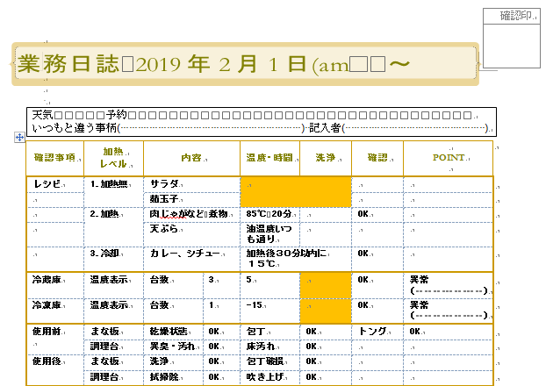
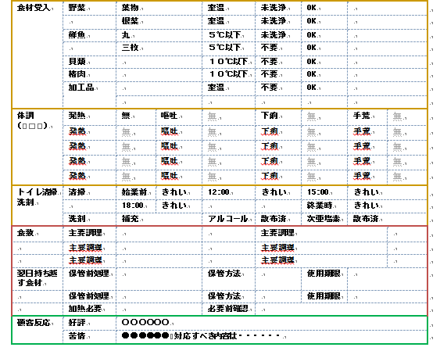

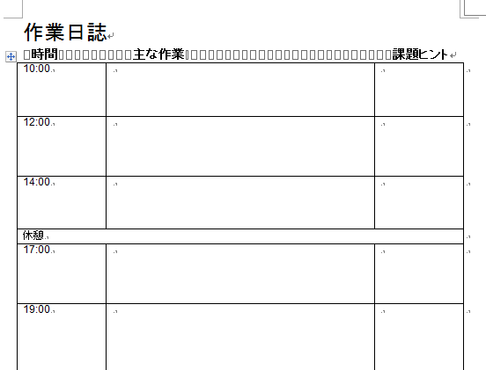
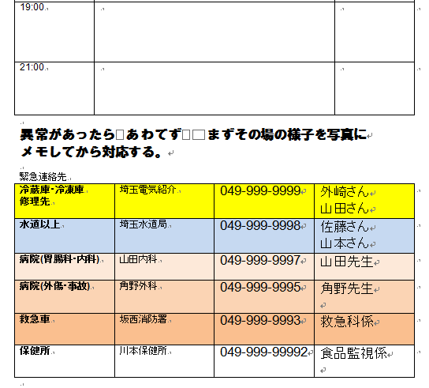
業務日誌

衛生 計画に 基づく 記録

何もないところから 記録用紙を作るのは不安もあり、時間もかかるのでこうした雛形を使います。
書くことに慣れたら 書きやすく 作業内容や 課題が見つけやすい形に変えていきます。
相談事が出てきたら、このノートとともに食品安全協会や保健所の方に話聞いてもらうことが衛生管理を進める上では、大変賢い方法です。
更に飲食店主などの集まりでこうした取り組みを広めていくことは業界の発展につながります。

次回はニューヨークのレストランが取組む衛生管理のお話です。

49 感染症情報
2023年第49週（12月4日〜12月10日）
1類感染症 | 報告なし
2類感染症 | 結核例 233例
指定感染症 新型コロナウイルス感染症 | 厚生労働省：国内の発生状況など https://www.mhlw.go.jp/stf/covid-19/kokunainohasseijoukyou.html#h2_1 厚生労働省：データからわかる－新型コロナウイルス感染症情報－ https：//covid19.mhlw.go.jp/
 | https://www.mhlw.go.jp/stf/covid-19/kokunainohasseijoukyou.html#h2_1
 | 厚生労働省：データからわかる－新型コロナウイルス感染症情報－
 | https：//covid19.mhlw.go.jp/
3類感染症 細菌性赤痢 | 細菌性赤痢2例 菌種：S. flexneri（B群）1例＿感染地域：インドネシア S. sonnei（D群）1例＿感染地域：インドネシア
腸管出血性大腸菌感染症 | 腸管出血性大腸菌感染症38例（有症者25例、うちHUS なし） 感染地域：国内33例、国内・国外不明5例 国内の感染地域：‌大阪府9例、東京都5例、長崎県4例、青森県2例、栃木県2例、埼玉県2例、千葉県2例、岡山県2例、静岡県1例、愛知県1例、三重県1例、栃木県/東京都1例、国内（都道府県不明）1例
 | 年齢群：‌1歳（6例）、2歳（1例）、3歳（1例）、5歳（1例）、7歳（2例）、8歳（1例）、 9歳（1例）、10代（2例）、20代（8例）、30代（2例）、40代（4例）、50代（5例）、 60代（1例）、70代（1例）、80代（2例） | 血清群・毒素型：‌O157 VT1・VT2（12例）、O103 VT1（6例）、O157 VT2（6例）、O26 VT1（4例）、O91VT2（2例）、 O111 VT1（1例）、O115 VT1（1例）、その他・不明（6例） 累積報告数：3,694例（有症者2,467例、うちHUS 65例．死亡3例）
腸チフス パラチフス | 腸チフス1例 感染地域：国内・国外不明
４類感染症 | E型肝炎9例 感染地域（感染源）：‌北海道1例（豚レバー）、 千葉県1例（生の牛肉/生の豚肉）、東京都1例（刺身）、愛媛県1例（豚肉）、 熊本県1例（ジビエ料理）、鹿児島県1例（猪肉/エゾシカの燻製）、 国内（都道府県不明）1例（豚レバー）、国内・国外不明2例（不明2例） | レジオネラ症34例（肺炎型32例、ポンティアック型2例） 感染地域：‌東京都2例、神奈川県2例、新潟県2例、三重県2例、滋賀県2例、秋田県1例、福島県1例、茨城県1例、埼玉県1例、千葉県1例、富山県1例、石川県1例、長野県1例、岐阜県1例、静岡県1例、愛知県1例、兵庫県1例、岡山県1例、徳島県1例、 福岡県1例、大分県 1例、国内（都道府県不明）1例、中国1例、国内・国外不明6例 年齢群：‌40代（1例）、50代（7例）、60代（4例）、70代（8例）、80代（10例）、90代以上（4例）累積報告数：2,158例
5類感染症 | アメーバ赤痢9例（腸管アメーバ症9例） 感染地域：‌岡山県2例、北海道1例、福岡県1例、国内（都道府県不明）1例、中国1例、国内・国外不明3例 感染経路：性的接触1例（異性間）、経口感染2例、その他・不明6例
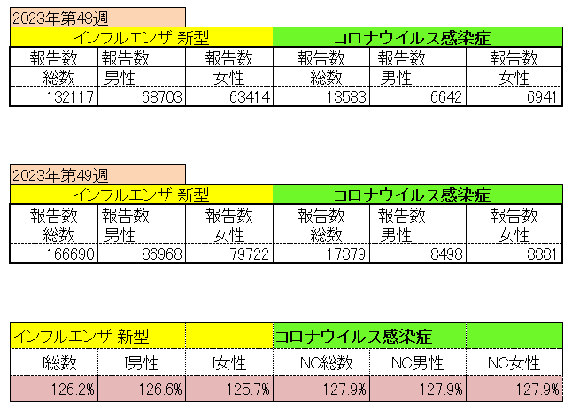
インフルエンザ と 新型コロナ

 |  | 注意

 |  | 対前週 インフルエンザ 126.2% 増加 新型コロナウイルス 127.9% 増加

50 感染症統計
食品表示 (12/11-12/17) |  |  |  |  |  |  |  |  |  |  |  |  |  | 届出感染症 第三類 細菌性赤痢菌
 |  |  |  |  |  |  |  |  |  |  |  |  |  | 全国 報告数推移 届出患者数（人）
 | 1月 | 2月 | 3月 | 4月 | 5月 | 6月 | 7月 | 8月 | 9月 | 10月 | 11月 | 12月 | 合計 |  | 1月 | 2月 | 3月 | 4月 | 5月 | 6月 | 7月 | 8月 | 9月 | 10月 | 11月 | 12月 | 合計
 | 68 | 56 | 67 | 103 | 188 | 415 | 607 | 866 | 556 | 366 | 225 | 131 | 3,648 |  | 8 | 9 | 13 | 7 | 9 | 9 | 8 | 11 | 9 | 19 | 11 | 11 | 124
 |  |  |  |  |  |  |  |  |  |  |  | 今週 |  |  |  |  |  |  |  |  |  |  |  |  |  | 今週
 |  |  |  |  |  |  |  |  |  |  |  | 45 |  |  |  |  |  |  |  |  |  |  |  |  |  | 2
 | 82 | 62 | 99 | 112 | 224 | 524 | 521 | 767 | 454 | 387 | 418 | 83 | 3,733 | 2023年 | 1 | 1 | 4 | 2 | 2 | 7 | 7 | 3 | 1 | 7 | 7 | 3 | 45
 | 81 | 39 | 72 | 89 | 258 | 416 | 554 | 568 | 578 | 337 | 169 | 168 | 3,329 | 2022年 | 0 | 5 | 4 | 1 | 1 | 1 | 1 | 1 | 0 | 0 | 0 | 2 | 16
 | 81 | 48 | 71 | 128 | 171 | 350 | 569 | 553 | 458 | 306 | 220 | 229 | 3,184 | 2021年 | 1 | 2 | 1 | 0 | 0 | 0 | 1 | 1 | 0 | 1 | 0 | 0 | 7
2020年 | 112 | 85 | 60 | 97 | 95 | 305 | 544 | 449 | 475 | 505 | 219 | 98 | 3,044 | 2020年 | 16 | 1 | 19 | 3 | 13 | 1 | 2 | 2 | 0 | 24 | 4 | 2 | 87
2019年 | 84 | 100 | 77 | 80 | 236 | 438 | 631 | 752 | 523 | 427 | 253 | 136 | 3,737 | 2019年 | 7 | 7 | 13 | 3 | 8 | 11 | 5 | 11 | 9 | 9 | 20 | 37 | 140
2018年10月3日、山梨県内の宿坊を利用した2グループ42名が赤痢にかかりました。使用水や従事者からは赤痢菌が検出されておらず現在のところ感染源は不明です。
2018年 | 41 | 44 | 67 | 103 | 311 | 415 | 539 | 1,165 | 534 | 297 | 205 | 92 | 3,813 | 2018年 | 9 | 22 | 18 | 9 | 21 | 14 | 6 | 13 | 7 | 81 | 31 | 37 | 268
埼玉県と群馬県の総菜店で販売されたポテトサラダを食べた人が腸管出血性大腸菌O157に感染した、という集団食中毒に関するニュースが2017年8月21日以降、新聞やテレビで取り上げられました。
2017年 | 57 | 35 | 95 | 112 | 131 | 340 | 483 | 1339 | 614 | 349 | 236 | 68 | 3,859 | 2017年 | 19 | 12 | 8 | 12 | 7 | 15 | 16 | 12 | 16 | 6 | 12 | 6 | 141
2016年 | 68 | 42 | 44 | 75 | 135 | 448 | 507 | 808 | 795 | 313 | 246 | 143 | 3,624 | 2016年 | 9 | 16 | 12 | 6 | 7 | 14 | 9 | 14 | 9 | 9 | 8 | 7 | 120
2011年8月に外食チェーン店が原因とされた赤痢菌Shigella sonneiの広域集団感染事例が青森県、宮城県、山形県、福島県において発生した。本事例は、それとほぼ同時期に発生しておりその関連性が強く疑われた事例である。
※2023年 第50週（12/11～12/17） 現在 |  |  |  |  |  |  |  |  |  |  |  |  |  | ※2023年 第50週（12/11～12/17） 現在

 | 腸管出血性大腸菌 |  | 単月としては多い |  |  |  |  |  |  |  |  |  |  |  | 赤痢 | やや増加 コロナ前に近づく
Ｈ２９／８月は非常に多かった

腸管出血性大腸菌
 |  |  |  | 2020年 | 2019年 | 2018年 | 2017年 | 2016年 | 2015年
2016年 | 82 | 81 | 81 | 112 | 84 | 41 | 57 | 68
68 | 62 | 39 | 48 | 85 | 100 | 44 | 35 | 42
42 | 99 | 72 | 71 | 60 | 77 | 67 | 95 | 44
44 | 112 | 89 | 128 | 97 | 80 | 103 | 112 | 75
75 | 224 | 258 | 171 | 95 | 236 | 311 | 131 | 135
135 | 524 | 416 | 350 | 305 | 438 | 415 | 340 | 448
448 | 521 | 554 | 569 | 544 | 631 | 539 | 483 | 507
507 | 767 | 568 | 553 | 449 | 752 | 1,165 | 1,339 | 808
808 | 454 | 578 | 458 | 475 | 523 | 534 | 614 | 795
795 | 387 | 337 | 306 | 505 | 427 | 297 | 349 | 313
313 | 418 | 169 | 220 | 219 | 253 | 205 | 236 | 246
246 | 83 | 168 | 229 | 98 | 136 | 92 | 68 | 143
143
3,624
細菌性赤痢菌

コロナ５類移行に伴う 人の往来の増加、会食機会の増加。 食肉原材不足から 衛生度合いの低い原材料の市場への放出?

※2023年 第11週（3/13～3/19） 現在

 |  |  |  |  |  |  |  |  |  |  |  |  |  |  | 腸管系感染症は新型コロナウイルス予防の手洗い、手指消毒で
 |  |  |  |  |  |  |  |  |  |  |  |  |  |  | 圧倒的に感染防御できている

